Opgave 3
3a
Vi regner på porteføljens afkastrates spredning i korrelation=1-tilfældet:
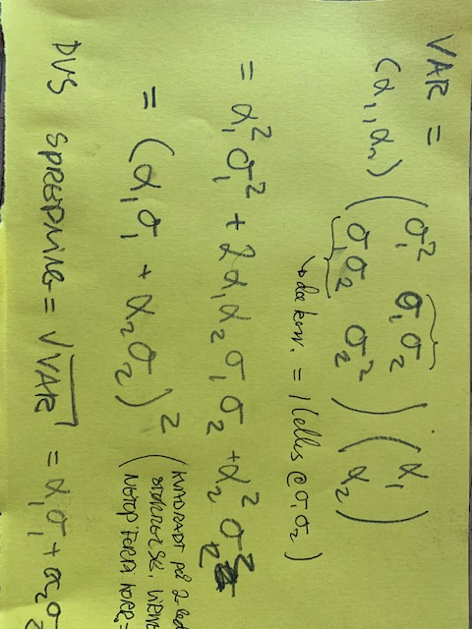

Det fortæller os netop det ønskede.

3b
 |  | \Sigma
\sigma_1 | 0.2 | 0.04 | 0.03
\sigma_2 | 0.3 | 0.03 | 0.09
\rho | 0.5

\alpha_1 | 0.85714285214 | Pf's afkastrates varians
\alpha_2 | 0.14285714786 | 0.0386 | <- minimaliser over B26 med solver
 |  | Spredning | (Opgaven kan også løses med formler fra kap. 3;
z | 0.21428571479 | 0.1964 | alpha'erne afhænger ikke af forv. Akkastrater.)
div'gevinst | 0.017889613573

